画面詳細
プロジェクト名 |  |  | システム名 |  |  | 画面レイアウト設計書 |  |  |  |  |  |  |  | 作成者 |  | 作成日 |  | 更新者 |  | 更新日
体験型Java研修 |  |  | LMS学習管理システム |  |  | レポート一覧 |  |  |  |  |  |  |  | 臼井 |  | 2021-04-28 |  | 臼井 |  | 2021-06-02

 | 画面イメージ

 | 【講師権限】
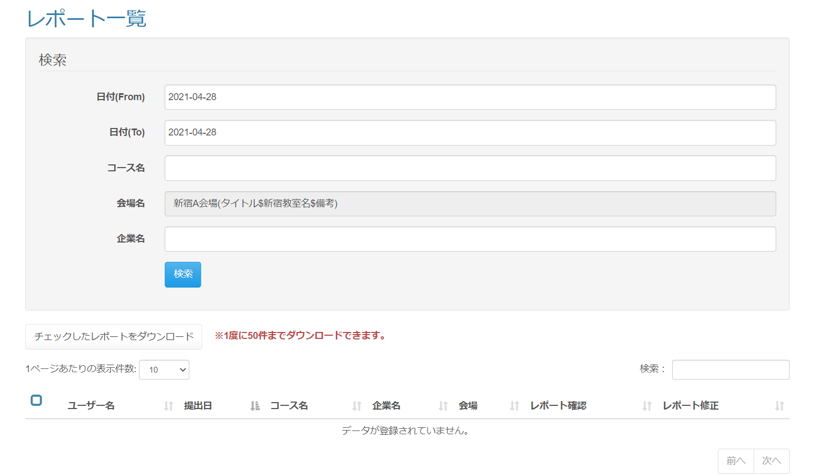

 |  |  |  | 6

 | 『検索』ボタン押下
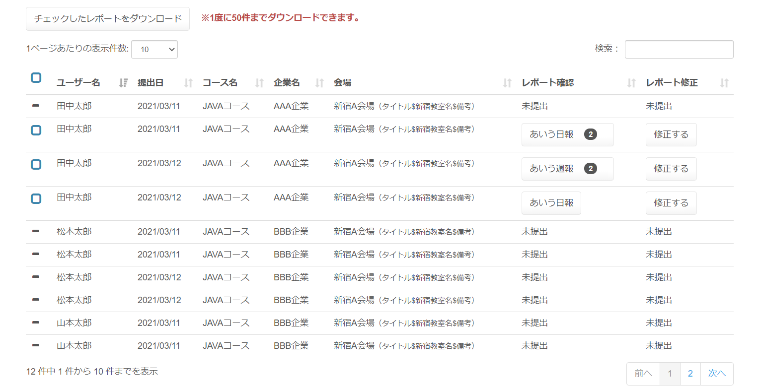

 | 必須チェックエラー時 |  |  |  |  |  | 日付フォーマットチェックエラー時
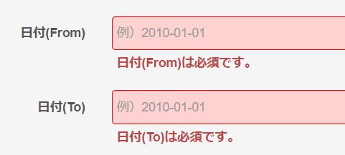
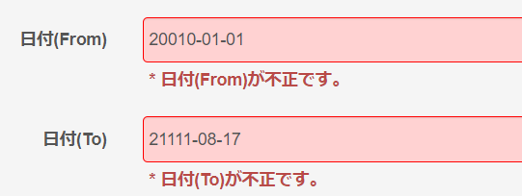

 | 日付(From)が未来の場合

 | 『チェックしたレポートをダウンロード』ボタン押下時のエラーイメージ

 | 画面表示項目
 | No | 項目名 |  |  | データ元 |  |  |  |  |  | 備考 |  |  |  |  |  |  |  | 権限ごとの 表示可否
 |  |  |  |  | テーブル名 |  |  |  | フィールド |  |  |  |  |  |  |  |  |  | 受 | 講 | 企 | 管 | 育
 | 1 | タイトル |  |  | - |  |  |  | - |  | 「レポート一覧」 |  |  |  |  |  |  |  | - | ○ | ○
 | 検索
 | 2 | 『日付(From)』テキストボックス |  |  | - |  |  |  | - |  | ・入力欄クリック時にカレンダーを表示 ・初期値として、現在日付（yyyy-MM-dd形式）を設定 ・プレースホルダーに「例）2010-01-01」を設定 |  |  |  |  |  |  |  | - | ○ | ○
 | 3 | 『日付(To)』テキストボックス |  |  | - |  |  |  | - |  | ・入力欄クリック時にカレンダーを表示 ・初期値として、現在日付（yyyy-MM-dd形式）を設定 ・プレースホルダーに「例）2010-01-01」を設定 |  |  |  |  |  |  |  | - | ○ | ○
 | 4 | 『コース名』テキストボックス |  |  | m_course |  |  |  | course_name |  | データリスト（入力候補機能付き入力フォーム）でコース一覧を表示 |  |  |  |  |  |  |  | - | ○ | ○
 | 5 | 『会場名』テキストボックス |  |  | m_place |  |  |  | place_name |  | ・初期値として、「ユーザーが担当する会場(備考)」を設定 ※備考がなければ(備考)は表示しない ・非活性表示 |  |  |  |  |  |  |  | - | ○ | ○
 | 6 |  |  |  | m_place |  |  |  | place_note
 | 7 | 『企業名』テキストボックス |  |  | m_company |  |  |  | company_name |  | データリスト（入力候補機能付き入力フォーム）で企業名一覧を表示 |  |  |  |  |  |  |  | - | ○ | ○
 | 8 | 『検索』ボタン |  |  | - |  |  |  | - |  |  |  |  |  |  |  |  |  | - | ○ | ○
 | レポート一覧
 | 9 | 『チェックしたレポートをダウンロード』ボタン |  |  | - |  |  |  | - |  |  |  |  |  |  |  |  |  | - | ○ | ○
 | 10 | 注意書き |  |  | - |  |  |  | - |  | 「※1度に50件までダウンロードできます。」 |  |  |  |  |  |  |  | - | ○ | ○
 | 11 | 『1ページあたりの表示件数』 セレクトボックス |  |  | - |  |  |  | - |  | （※1） |  |  |  |  |  |  |  | - | ○ | ○
 | 12 | 検索 |  |  | - |  |  |  | - |  | （※1） |  |  |  |  |  |  |  | - | ○ | ○
 | 13 | 『ダウンロード』チェックボックス |  |  | - |  |  |  | - |  | レポートが未提出の場合 ： ハイフンアイコン表示 レポートが提出済の場合 ： チェックボックスを表示 |  |  |  |  |  |  |  | - | ○ | ○
 | 14 | ユーザー名 |  |  | m_user |  |  |  | user_name |  |  |  |  |  |  |  |  |  | - | ○ | ○
 | 15 | 提出日 |  |  | m_section |  |  |  | date |  | yyyy/MM/dd形式で表示 |  |  |  |  |  |  |  | - | ○ | ○
 | 16 | コース名 |  |  | m_course |  |  |  | course_name |  |  |  |  |  |  |  |  |  | - | ○ | ○
 | 17 | 企業名 |  |  | m_company |  |  |  | company_name |  |  |  |  |  |  |  |  |  | - | ○ | ○
 | 18 | 会場 |  |  | m_place |  |  |  | place_name |  | 「会場名（備考）」を表示 ※備考がなければ(備考)は表示しない |  |  |  |  |  |  |  | - | ○ | ○
 | 19 | レポート確認 |  |  | m_daily_report |  |  |  | report_Name |  | レポートが未提出の場合 ： 「未提出」を表示 レポートが提出済の場合 ： 『レポート名』ボタンを表示 ※ボタンの表示文言は「レポート名 + FBコメント数」 ※「FBコメント数」は0件の場合、非表示 |  |  |  |  |  |  |  | - | ○ | ○
 | 20 | レポート修正 |  |  | - |  |  |  | - |  | レポートが未提出の場合 ： 「未提出」を表示 レポートが提出済の場合 ： 『修正する』ボタンを表示 |  |  |  |  |  |  |  | - | ○ | ○
 | 21 | ページネーション |  |  | - |  |  |  | - |  | （※1） |  |  |  |  |  |  |  | - | ○ | ○
 | （※1） 一覧の共通的な処理は「画面レイアウト設計書_共通部品」にて定義

 | 入力パラメータ
 | No | 項目名 |  | 物理名 |  |  |  | コントロール |  | FORMクラスの入力チェック |  |  |  |  | 送信 方法 |  | 備考
 |  |  |  |  |  |  |  |  |  | 必須 | 桁数 | 最大値 | 最小値 | その他
 | 『検索』ボタン押下
 | 1 | 日付(From) |  | dateFrom |  |  |  | テキストボックス |  | ○ | - | - | - | - | POST
 | 2 | 日付(To) |  | dateTo |  |  |  | テキストボックス |  | ○ | - | - | - | - | POST
 | 3 | コース名 |  | courseName |  |  |  | テキストボックス |  | - | - | - | - | - | POST
 | 4 | 企業名 |  | companyName |  |  |  | テキストボックス |  | - | - | - | - | - | POST
 | 『チェックしたレポートをダウンロード』ボタン押下
 | 5 | 日報IDリスト[n] |  | dailyReportIdList[n] |  |  |  | hidden |  | - | - | - | - | - | POST
 | 6 | 日報提出IDリスト[n] |  | dailyReportSubmitIdList[n] |  |  |  | hidden |  | - | - | - | - | - | POST
 | 『レポート名』ボタン押下
 | 7 | 日報提出ID |  | dailyReportSubmitId |  |  |  | hidden |  | - | - | - | - | - | POST
 | 『修正する』ボタン押下
 | 8 | 日報提出ID |  | dailyReportSubmitId |  |  |  | hidden |  | - | - | - | - | - | POST

